Tuần 01
STT | Mã sinh viên | Họ và tên | Vai trò / Nội dung công việc | Đánh giá của giảng viên / TA
1 | 20183864 | Nguyễn Lan Anh
2 | 20183903 | Vũ Bình Dương
3 | 20183598 | Phạm Văn Nam
4 | 20183917 | Vũ Minh Hiếu
5 | 20183955 | Hoàng Nhật Minh

 |  |  |  |  | Nội dung thực hiện cho Bài tập tuần 01
Bài 1.1:
 | a. Phát biểu đúng nhất về sản phẩm phần mềm trong các phát biểu sau
 | 1. Phần mềm bao gồm ba phần chính: chương trình máy tính, cấu trúc dữ liệu (ngoài và trong) và tài liệu
 | b. MS Word thuộc loại phần mềm nào?
 | 3. Phần mềm ứng dụng
 | c. Chọn phát biểu đúng nhất trong các phát biểu sau?
 | 1. Mục tiêu của công nghệ phần mềm (SE) là phát triển các sản phẩm phần mềm có chất lượng cao, thời gian phát triển nhanh với chi phí hợp lý
Bài 1.2:
 | a. Khái niệm về phần mềm:
 | Phần mềm ( Software - SW) như một khái niệm đối nghĩa với phần cứng (Hardware - HW)
 | Phần mềm là:
 | - Các lệnh (chương trình máy tính) khi được thực hiện thì cung cấp những chức năng và kết quả mong muốn
 | - Các cấu trúc dữ liệu làm cho chương trình thao tác thông tin thích hợp
 | - Các tư liệu mô tả thao tác và cách sử dụng chương trình
 | Theo nghĩa hẹp: SW là dịch vụ chương trình để tăng khả năng xử lý của phần cứng máy tính
 | Theo nghĩa rộng: SW là tất cả các kỹ thuật ứng dụng để thực hiện những dịch vụ chức năng cho mục đích nào đó bằng phần cứng

 | Một phần mềm mà em thường xuên sử dụng: Google Chrome
 | - Các lệnh: phần mềm Google Chrome thực hiện chức năng truy cập web, giúp người dùng truy cập đến các trang web trên Internet an toàn, tốc độ và ổn định nhưng đơn giản so với các trình duyệt khác
 | và nhiều tính năng khác như: truy cập web ẩn danh, lưu lịch sử duyệt web, bảo mật, quản lí tác vụ, giao diện người dùng, …
 | - Các câu trúc dữ liệu: Google Chrome quản lí thông tin về các trang web, account người dùng, thông tin về lịch sử duyệt web, thời gian duyệt web, số lượt truy cập vào một trang web, …
 | - Các tư liệu: ta có thể dễ dàng tìm kiếm các tài liệu về chính sách của google chrome như: chính sách người dùng, bảo mật, … tài liệu về lịch sử phát triển, các công nghệ được ứng dụng, quá trình thử nghiệm,…
 | b.
 | Năm thuộc tính chất lượng cho một phần mềm tốt:
 | - Phản ánh đúng yêu cầu người dùng (tính hiệu quả - effectiveness)
 | - Chứa ít lỗi tiềm tàng
 | - Giá thành không vượt quá giá ước lượng ban đầu
 | - Dễ vận hành, sử dụng
 | - Tính an toàn và độ tin cậy cao
 | Đánh giá về Google Chrome:
 | - Phản ánh đúng yêu cầu người dùng: là phần mềm đáp ứng rất tốt nhu cầu sử dụng Internet của người dùng
 | - Chứa ít lỗi tiềm tàng: Google Chrome thường xuyên có các phiên bản cập nhập nâng cấp, ít khi gặp lỗi và có tính bảo mật cao
 | - Là một phần mềm được phát triển bởi Google, phổ biến nhất trong các trình duyệt hiện nay
 | - Khi cài đặt Google Chrome trên máy, người dùng có thể dễ dàng sử dụng nhờ giao diện thuận tiện, có thể quay lại trang web trước đó, mở nhiều tab cùng 1 lúc, …
 | - Tính an toàn và độ tin cậy cao: Google Chrome có các chính sách bảo mật thông tin người dùng, đề cao tính năng bảo mật trong quá trình phát triển và đã được công nhận, nhiều người tin dùng
Bài 1.3:
 | Phần mềm AirVisual trong ví dụ là phần mềm thời gian thực (Real time software)
 | 1. Phần mềm hệ thống:
 | VD: Hệ điều hành (Microsoft Windows, Mac OS, Ubuntu, IOS, Android, Window Phone..), Phần mềm điều khiển thiết bị (Driver)
 | 2. Phần mềm trí tuệ nhân tạo
 | VD: Phần mềm lái xe tự động, Deep Vision - Phần mềm nhận diện khuôn mặt, Engati - Nền tảng chatbot miễn phí, Cortana- trợ lý ảo ứng dụng AI cho phép người dùng quản lý các tác vụ, Recent News- ứng dụng tin tức ứng dụng trí tuệ nhân tạo
 | 3. Phần mềm thời gian thực:
 | VD: Adeos, ChorusOS, Phần mềm AirVisual thu thập các số liệu về chỉ số không khí
 | 4. Phần mềm nghiệp vụ
 | VD: Mimosa, Facework, Phần mềm quản lý nguồn nhân lực, Phần mềm quản lý thư viện,..

Bài 1.4: Lựa chọn đề tài số 3 "Quản lý sử dụng nhà văn hóa"
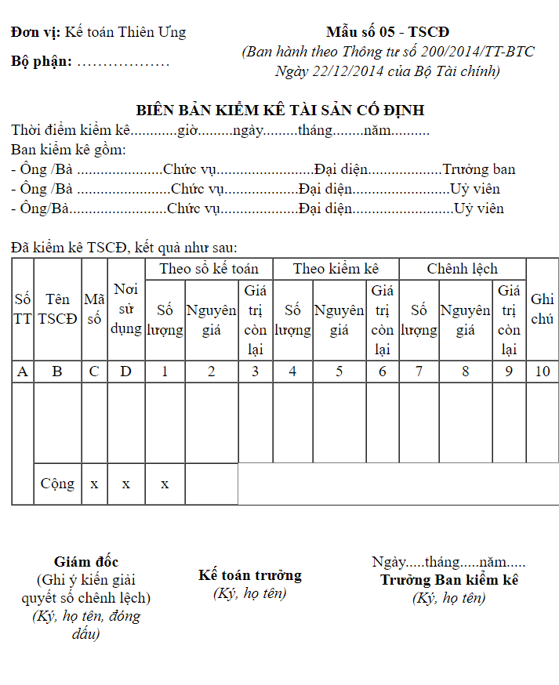
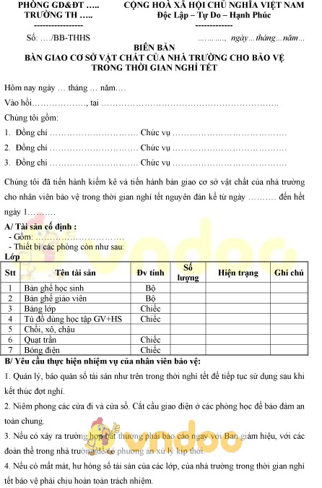

 | Một số tri thức về quản lý hội trường: https://www.cungviettiephp.com.vn/gioi-thieu-chung/quy-che-hoat-dong/quy-che-quan-ly-dieu-hanh-hoi-truong-lon.html

